Feuil1
 | Categorie | Nom du plat | Préparation | Liste d'igrédients
1 | Entrée | Croustillants de chèvre chaud, noix et magrets séchés de Cyril Lignac | 1. Sur votre plan de travail, déposez 1 feuille de filo, nappez de beurre fondu et déposez au centre le rocamadour. Pliez la feuille autour du fromage et laissez de côté. Déposez sur la plaque et enfournez 8 minutes. 2. Mélangez le vinaigre et l’huile d’olive. Ajoutez le miel. Coupez les cerneaux de noix en petits morceaux et le céleri en fines lamelles à l’aide de la mandoline. Plongez les lamelles de céleri dans un bain d’eau avec des glaçons. Réservez dans une assiette. 3. Plongez les croustillants dans l’huile chaude et laissez-les dorer. Égouttez-les et déposez-les sur une assiette recouverte d’un papier absorbant. 4. Assaisonnez la salade et les lamelles de céleri avec la vinaigrette. Déposez-la dans un plat de présentation. Ajoutez les cerneaux de noix et les tranches de magrets. Ajoutez par-dessus les croustillants de chèvre et parsemez d’un peu de baies de sichuan en poudre. | 4 rocamadours 4 feuilles de pâte filo 50 g de beurre fondu 4 poignées de mâche ou trévise flamme 100 g de magrets séchés 12 noix fraîches décortiquées ¼ de céleri boule épluché et lavé 12,5 cl de vinaigre de cidre ou de noix 37 cl d’huile d’olive 62 g de miel Quelques baies de sichuan vert en poudre Fleur de sel et poivre du moulin | 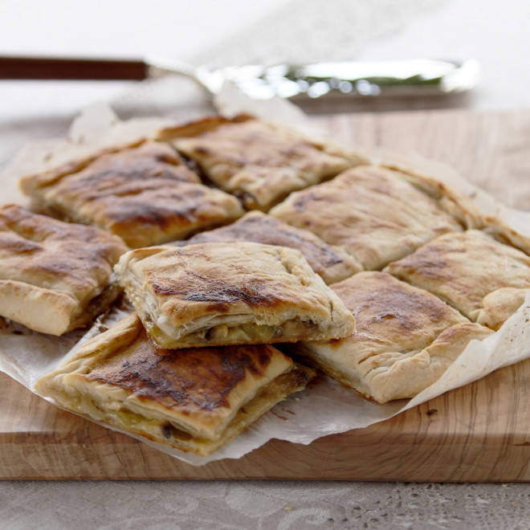
2 | Entrée | Clafoutis de légumes | 1. Lavez et coupez tous les légumes en petits cubes. 2. Faites chauffer un peu de beurre dans une poêle et faites-y revenir les oignons pendant 2 min. 4. Laissez cuire 10 min en remuant. Couvrez et laissez cuire encore 5 à 6 min. 5. Les légumes doivent être "al dente", légèrement croquants. Salez, poivrez. 6. Préchauffez le four th.6 (180°C). 7. Faites fondre 50 g de beurre. 8. Mettez la farine et 1/2 c. à café de sel dans une terrine. 9. Ajoutez les oeufs entiers. Mélangez. 10. Ajoutez le lait en tournant sans arrêt, puis le beurre fondu. Poivrez. 11. Beurrez un plat à tarte, disposez les légumes et recouvrez de la pâte. 12. Enfournez 55 min. 13. Servez chaud ou tiède. | 3 poivrons rouges 1 coeur de céleri branche 2 fenouils 2 courgettes 2 oignons 1 gousse d'ail 75 g de beurre et 15 g pour le moule 3 oeufs 125 g de farine 20 cl de lait sel, poivre | 
3 | Entrée | Asperges et sauce blanche à la ciboulette | 1. Dans un premier temps, pelez et cuisez vos asperges. Moi, je les ai cuites à la vapeur (dans une cocotte minute) pendant environ 8 minutes. 2. Pendant ce temps, préparez votre sauce. Dans une casserole, mélangez la crème fraiche, le jaune d'œuf, le jus de citron et la ciboulette ciselée. Salez et poivrez. Faites chauffer pendant environ 5 minutes à feu doux. 3. Égouttez les asperges et faites les légèrement tiédir. Servez avec la sauce encore chaude | 500 grammes d'asperges fraiches 20 centilitres de crème fraiche 1 botte de ciboulette 1 jaune d'oeuf 1 c. à soupe de jus de citron | 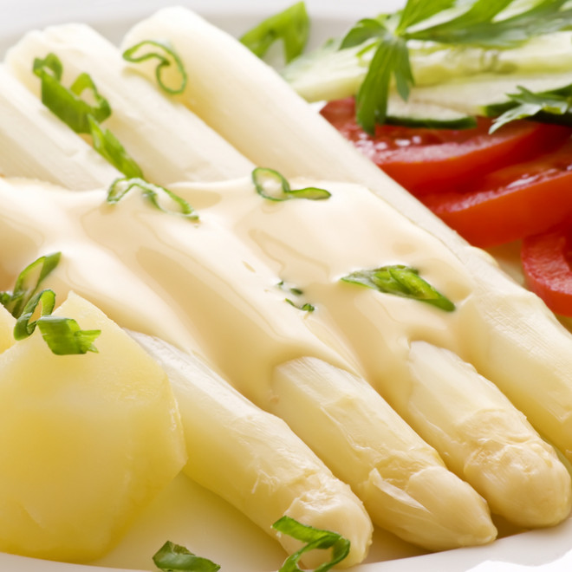
4 | Plat | Boeuf Wellington | 1. Pour la duxelle: émincez un oignon et une gousse d’ail. Mixez en pulsation avec un hachoir. 2. Chauffez une poêle antiadhésive et faites revenir l’oignon et l’ail dans une noix de beurre. Assaisonnez avec du sel et du poivre. Ajoutez une feuille de laurier et une brindille de thym. Pulverisez 500 g de champignons dans un hachoir. Ajoutez les champignons hachés à la poêle et faites cuire à feu doux pendant 10 minutes. La masse peut réduire de moitié. Réservez. 3. Pour les crêpes: battez deux oeufs, 100 ml de lait, une pincée de sel et une pincée de sucre. Ajoutez 50 g de farine et battez jusqu’à obtention d’une pâte lisse et homogène. Lubrifiez une poêle à crêpes avec un peu d’huile neutre et faites 4 jolies grandes crêpes. 4. Assaisonnez un morceau de boeuf chateaubriand de 800 g avec de du sel et du poivre. Chauffez une poêle à feu vif. Snackez le boeuf de chaque côté dans un peu d’huile neutre et une petite noix de beurre. Retirez le boeuf et tartinez avec de la moutarde. 5. Pour la roulade: déposez les crêpes l’une à côté de l’autre pour obtenir un grand carré de crêpes. Disposez des tranches de jambon par-dessus. Ensuite une couche de duxelle. Enfin mettez le boeuf moutardé par-dessus et roulez. Emballez le tout dans un film alimentaire. Emballez une deuxième fois et serrez le tout. Mettez au congélateur pendant une heure. 6. Préchauffez le four à 200 °C. 7. Déroulez la première pâte feuilletée et coupez des entailles de deux centimètres décalés. 8. Sortez le boeuf du congélateur et enlevez les films alimentaires. Enrobez une première fois avec de la pâte feuilletée et une deuxième fois avec la pâte feuilletée avec les entailles. 9. Battez un oeuf et appliquez la dorure. Parsemez avec des flocons de sel. 10. Enfournez pendant 20 à 25 minutes. 11. Laissez reposer le boeuf Wellington pendant 5 minutes avant de couper. | 1 oignon 1 gousse d'ail 100 grammes de beurre Sel, poivre 1 feuille de laurier 1 brindille de thym 500 grammes de champignons 3 oeufs 100 millilitres de lait 1 pincée de sel 50 grammes de farine de l'huile neutre 800 grammes de chateaubriand 3 c. à soupe de moutarde 6 tranches de jambon d'Ardenne 2 rouleaux de pâte feuilletée flocons de sel | 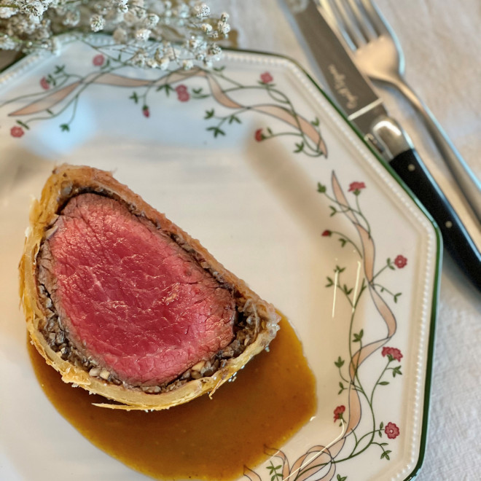
5 | Plat | Filet de lieu noir au four | 1. Préchauffez le four th.7 (200 °C). 2. Tranchez les tomates et les oignons pelés. 3. Ensuite, faites dorer les oignons à la poêle. 4. Mettez les filets de lieu noir dans un plat à gratin. 5. Arrosez-les d'huile d'olive. 6. Salez puis poivrez. 7. Après, versez dans l'assiette les tomates, les oignons, le vin blanc, les poivrons, le thym puis un filet d'huile d'olive. 8. Enfournez-les pendant 20 min. | 600 g de filets de lieu noir 4 tomates 1 gros oignon huile d'olive vin blanc thym poivrons jaune et rouge sel, poivre | 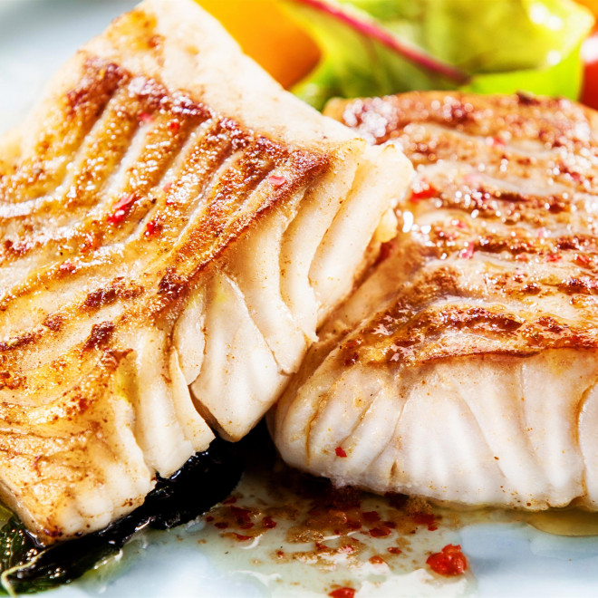
6 | Plat | Pain de viande | 1. Préchauffez le four th.5/6 (175°C). Mettez dans le robot, le persil et l'oignon, hachez quelques secondes puis ajoutez le pain de mie coupé en petits dés. Mixez quelques secondes. 2. Assaisonnez la viande de boeuf avec le sel et le poivre. Ajoutez le ketchup, l'oeuf et la muscade. Mixez 5 secondes. Mettez le hachis dans un plat en lui donnant la forme d'une boule de pain ou mettez-le dans un moule à cake en lui donnant la forme d’un pain de mie. Mettez au four pour un temps de cuisson d'environ 45 min. | 350 g de boeuf haché 1 bouquet de persil 1 oignon 20 g de mie de pain 1 pincée de muscade 3 c. à soupe de ketchup épicé 1 oeuf 1 c. à café de sel poivre | 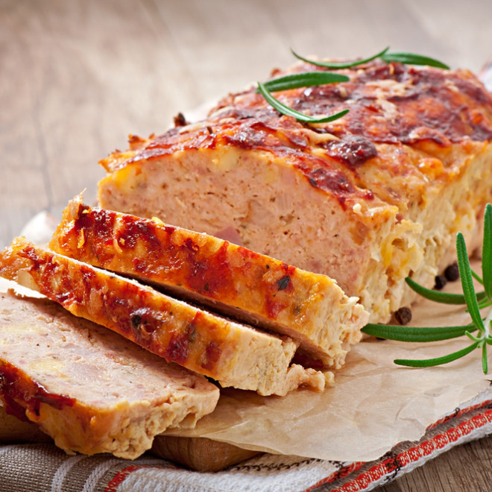
7 | Dessert | Gâteau au chocolat | 1. Dans un saladier, faites fondre au micro-ondes chocolat beurre pendant 1 minute. 2. Mélangez. 3. Ajoutez-y les oeufs. Mélangez. 4. Ajoutez le sucre et la farine. 5. Prenez un plat qui passe au micro-ondes. Graissez votre plat puis versez-y la préparation. 6. Faites cuire 5 min au miro-ondes. | 200 g de chocolat pâtissier 85 g de beurre fondu 2 oeufs 70 g de sucre 60 gr de farine | 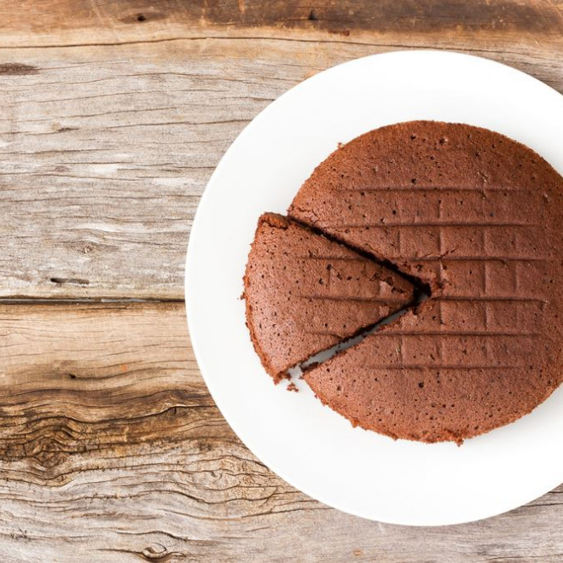
8 | Dessert | Gâteau au yaourt à la vanille et pépites de chocolat | 1. Préchauffez le four Th.6 (180°C). 2. Mélangez le yaourt, la farine, le sucre, le sucre vanillé ou l'extrait de vanille, les œufs, la levure et l'huile. 3. Terminez par les pépites de chocolat. Remuez bien pour qu'elles se dispersent dans le gâteau. 4. Versez la pâte dans un moule à manquer et enfournez pendant 30 min. 5. Laissez tiédir avant de démouler. | 1 pot de yaourt 3 pots de farine 2 pots de sucre 3 oeufs 1 sachet de sucre vanillé ou quelques gouttes d'extrait de vanille 1 sachet de levure 1 paquet de pépites de chocolat 1/2 pot d'huile | 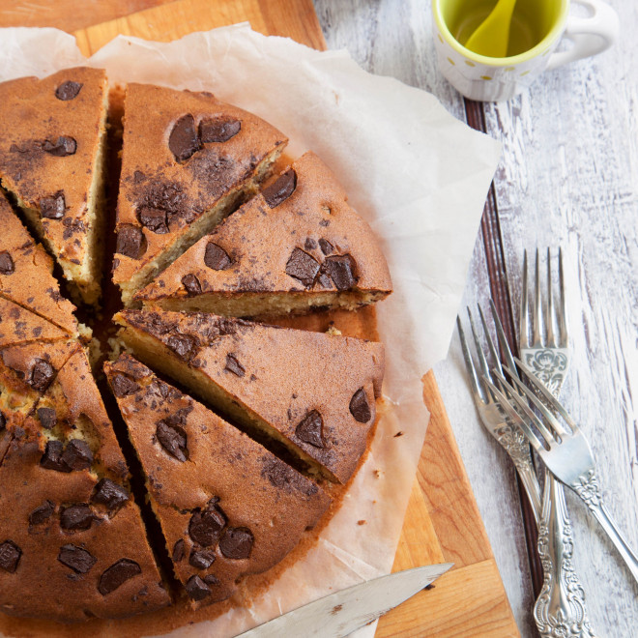
9 | Dessert | Gâteau aux Petit Beurre | 1. Préparez la créme au chocolat : dans un saladier, écrasez la margarine en pommade, ajoutez le sucre glace, ainsi que le chocolat en poudre. Mélangez bien le tout. 2. Préparez le gâteau : dans un plat creux, mélangez le lait et le rhum. Faites tremper les biscuits quelques secondes et installez-les sur un plat de service. 3. Etalez dessus une fine couche de créme au chocolat, répetez l'opération jusqu'à la fin des biscuits. (Le gâteau peut prendre la forme que vous desirez : en forme de cake ou à etages ou encore en bloc). 4. Pour la décoration : une fois tous les biscuits superposés, étalez une derniére couche de chocolat sur le dessus et les côtés du gâteau et saupoudrez de granulés de couleur. | 4 paquets de biscuits petits beurres 20 cl à 25 cl de rhum 1/2 l de lait 500 g de magarine 500 g de chocolat en poudre poulain 3 c. à soupe de sucre glace des granules de couleurs pour la garniture | 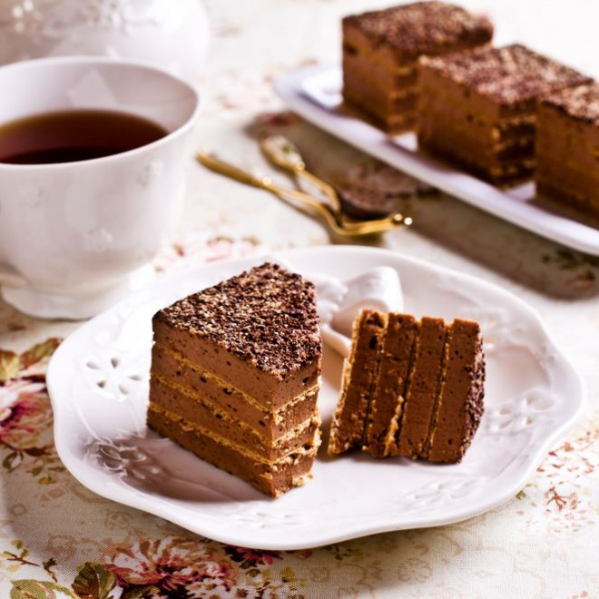
10 | Plat | Burger à la belge | 600 grammes d'onglet 1 oeuf 1 c. à soupe de moutarde 1 c. à soupe de vinaigre blanc sel, poivre 20 centilitres d'huile de tournesol 1 poignée de persil 1 échalote 12 cornichons 3 c. à soupe de Worcestershire 6 pains à hamburger 200 grammes de roquette | 1. Mettez la viande au congélateur une demi-heure à l’avance. 2. Disposez dans un récipient haut ou un gobelet pour un mixeur plongeur un oeuf, une c.à.s. de moutarde, une c.à.s. de vinaigre blanc, une pincée de sel et un peu du poivre. Mettez le mixeur dans le gobelet suivi de 20 cl d’huile de tournesol. Mixez calmement du bas vers le haut. Ciselez une poignée de persil et ajoutez à la mayonnaise. 3. Ciselez l’échalote finement. Hachez les cornichons. Mélangez avec 3 c.à.c. de câpres, le ketchup, quelques gouttes de tabasco, la sauce de sauce anglaise et les oignons. 4. Coupez le boeuf au couteau aussi finement que possible. 5. Incorporez la viande et le mélange tartare. Assaisonnez avec du sel et du poivre. 6. Chauffez la plancha à feu vif. Grillez les buns pendant quelques minutes. Tartinez les pains à burger avec de la mayonnaise, mettez une belle poignée de roquette par-dessus et quelques belles cuillères de tartare de boeuf. | 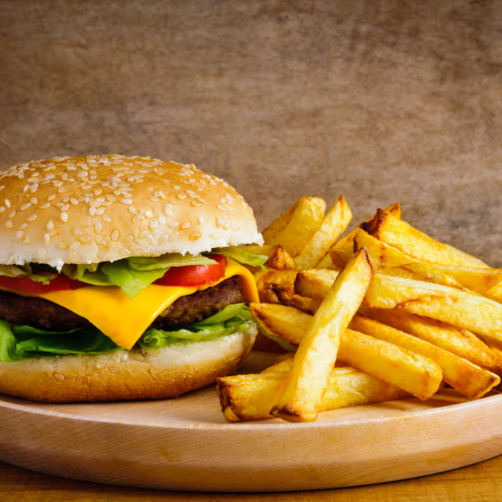
11 | Entrée | Avocat au thon | 1. Coupez en deux les avocats et retirez les noyaux. 2. Evidez la chair des avocats et déposez-la dans un saladier. 3. Egouttez le thon et émiettez-le dans un bol. Incorporez-le à la chair des avocats dans le saladier et mélangez bien. 4. Ajoutez l'huile d'olive et la mayonnaise puis remuez jusqu’à obtenir une crème épaisse bien homogène. 5. Ajoutez ensuite le vinaigre de cidre et remuez à nouveau. 6. Salez et poivrez à votre goût. 7. Déposez le mélange dans des coupes et arrosez-les avec le jus de citron. 8. Réservez les coupes au frais jusqu'à la dégustation. 9. Servez bien frais à l'entrée accompagné de toasts de pain grillé. | 2 avocats 1 grosse boîte de thon au naturel en conserve 2 c. à soupe de mayonnaise 1 c. à soupe de vinaigre de cidre 1 c. à soupe d'huile d'olive le jus d'un citron sel, poivre au goût | 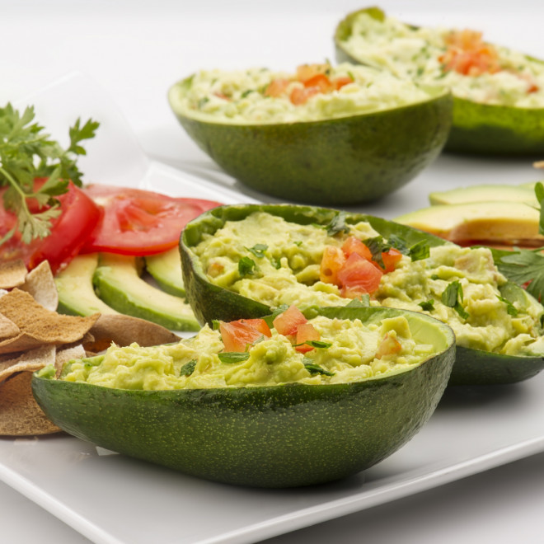
12 | Dessert | Tarte à la rhubarbe | 1. Préchauffez le four à 180°C (th.6). Étalez la pâte brisée dans le moule à tarte. 2. Épluchez la rhubarbe de façon à ce qu'elle n'ait plus du tout de fils, lavez-la, égouttez-la puis coupez-la en petits tronçons. Disposez-la sur votre pâte à tarte. 3. Battez les oeufs, ajoutez le sucre en poudre, la farine tamisée et la crème fraîche. Versez le tout sur la garniture. Enfournez pendant 30 à 35 min. 5 min avant la fin de cuisson, sortez votre tarte du four et saupoudrez-la de sucre vanillé pour la caraméliser légèrement. Reprenez la cuisson. 4. Laissez votre tarte refroidir à température ambiante et savourez ! | 1 pâte brisée 500 g de rhubarbe 60 g de sucre en poudre 40 g de farine 3 oeufs 25 cl de crème fraîche 1 sachet de sucre vanillé | 

